关系图
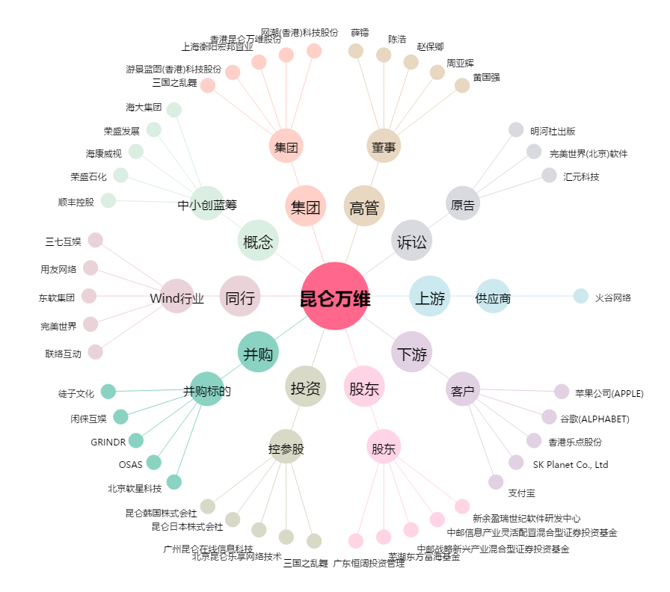
昆仑万维[300418.SZ] - 关系概览图

